상품제안서
25절 스프링다이어리 2401 | 상품코드: S28970

 |  |  |  |  |  |  | 02-713-8555 | www.synergygift.co.kr
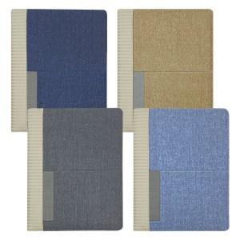 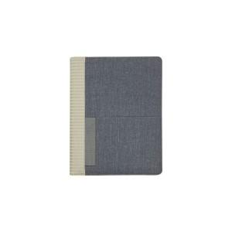 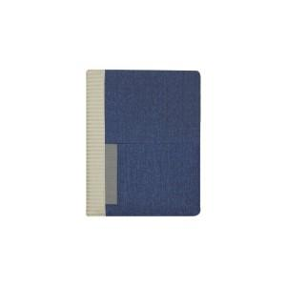

【상세/제작정보】 | <p><span style="font-size: 14pt;">​</span><span style="font-size: 14pt;">※ 삽지별도문의</span></p>

【인쇄/포장옵션】 | 불박, 금박, 은박 / OPP(비닐)

【공급단가】 | 수량 | 50~ | 100~ | 300~ | 1,000~ | 3,000~
*VAT별도 | 노트식 | 10,880원 | 9,370원 | 9,070원 | 8,620원 | 8,400원
 | 하루식 | 11,900원 | 10,370원 | 10,040원 | 9,540원 | 9,290원
 | 이틀식 | 10,880원 | 9,370원 | 9,070원 | 8,620원 | 8,400원

【상품 URL】 | https://www.synergygift.co.kr:443/src/goods_detail.php?gdno=28970

